ЭЛЕМЕНТЫ БЛАГОУСТРОЙСТВА
к Содержанию | ООО "СБиК" официальный дилер «Новополоцкжелезобетон»

 | ул. Линейная д.3, офис 201, г. Псков, Псковская область,РФ
 | тел./факс.: 8(8112) 722-922

 | sbik2013@mail.ru

ЭЛЕМЕНТЫ БЛАГОУСТРОЙСТВА
Наименование | Объем, м³ | Масса, тн | Отпускная цена с учетом НДС и доставки за 1 шт./руб. г. Псков | Отпускная цена с учетом НДС и доставки за 1 шт./руб. г.Санкт-Петербург
 | 0.089 | 0.214 | 1310.00 | 1445.00
Ц-2
 | 0.200 | 0.500 | 2680.00 | 2995.00
Ц-4
 | 0.020 | 0.050 | 315.00 | 345.00
Урна У1
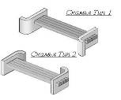 | 0.164 | 0.400 | 3040.00 | 3290.00
Скамья С-1
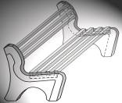 | 0.100 | 0.250 | 2960.00 | 3110.00
Скамья С-2

КАМЕНЬ БОРТОВОЙ
к Содержанию | ООО "СБиК" официальный дилер «Новополоцкжелезобетон»

 | ул. Линейная д.3, офис 201, г. Псков, Псковская область,РФ
 | тел./факс.: 8(8112) 722-922

 | sbik2013@mail.ru

Камни бортовые
СТБ 1097-98 серия Б3.020.1-9.12
Основные технические характеристики изделий
Класс бетона |  |  | В30
Прочность на растяжение при изгибе, не менее |  |  | Вtb 4,0
Водопоглощение % |  |  | не более 6%
Морозостойкость |  |  | F 250
Плотностьбетона |  |  | 2200 кг/м³
Марка изделия | Объем, м³ | Масса, тн | Отпускная цена с учетом НДС и доставки за 1 шт./руб. г. Псков | Отпускная цена с учетом НДС и доставки за 1 шт./руб. г.Санкт-Петербург
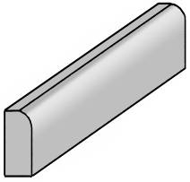 | 0.043 | 0.095 | 457.00 | 517.00
Бордюр дорожный
БР 100.30.15
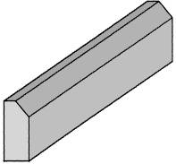 | 0.016 | 0.035 | 186.00 | 208.00
Бордюр тротуарный
БРТ 100.20.8
Примечание:
Бордюр дорожный | Размер:1000х300х150
БР 100.30.15 | Кол-во шт. на поддоне - 18. Вес 1 поддона 1710 кг

Бордюр тротуарный | Размер:1000х200х80
БРТ 100.20.8 | Кол-во шт. на поддоне - 48. Вес 1 поддона 1680 кг

ЗАБОР
к Содержанию | ООО "СБиК" официальный дилер «Новополоцкжелезобетон»

 | ул. Линейная д.3, офис 201, г. Псков, Псковская область,РФ
 | тел./факс.: 8(8112) 722-922

 | sbik2013@mail.ru

ЭЛЕМЕНТЫ ОГРАЖДЕНИЯ

Наименование | Объем, м³ | Масса, тн | Отпускная цена с учетом НДС и доставки за 1 шт./руб. г. Псков | Отпускная цена с учетом НДС и доставки за 1 шт./руб. г.Санкт-Петербург
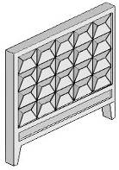

 | 0.640 | 1.600 | 9945.00 | 10940.00

ЗП250

 | 0.270 | 0.675 | 3310.00 | 3740.00

ФЗП1

ПЕРЕМЫЧКИ
 | к Содержанию |  | ООО "СБиК" официальный дилер «Новополоцкжелезобетон»

 |  |  | ул. Линейная д.3, офис 201, г. Псков, Псковская область,РФ
 |  |  | тел./факс.: 8(8112) 722-922

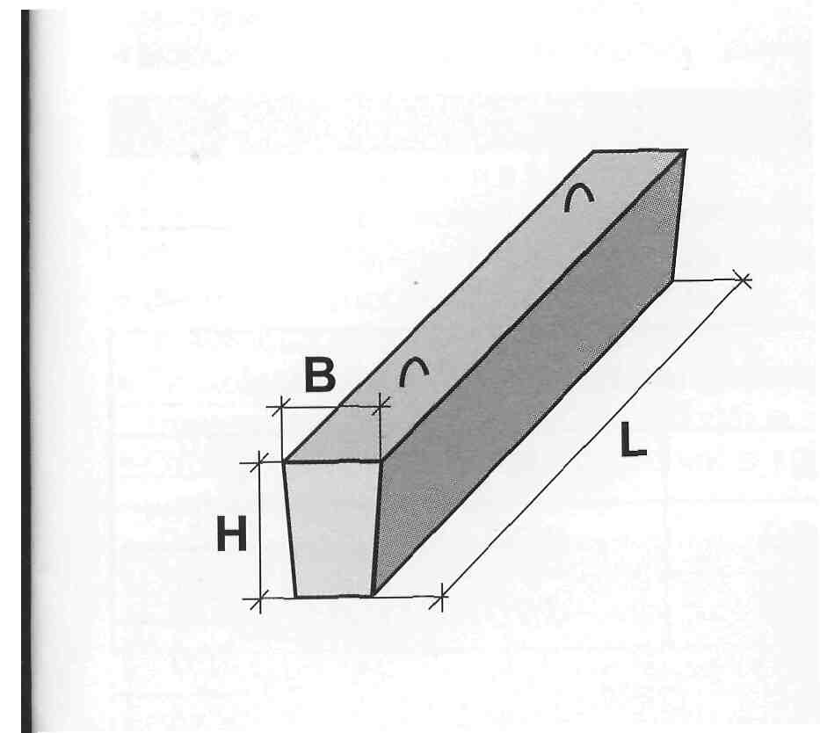
 |  |  | sbik2013@mail.ru

 |  |  | Серия 1.038.1-1в1
 |  |  | Изделия предназначены для перекрытия проемов
 |  |  | в кирпичных стенах зданий различного назначения.
 |  |  | Изготавливаются из тяжелого бетона класса В15
 |  |  | для зданий, возводимых в обычных условиях
 |  |  | строительства.Морозостойкость не ниже F100
 |  |  | Нормативная отпускная прочность в % от марки бетона;
 |  |  | лето/зима-70/90.
 |  | Пример | 2ПБ10-1 |  | Расчетная нагрузка (кН/м)
 |  |  |  | L - длинна
 |  |  |  | h b - сечение
 |  | ПЕРЕМЫЧКИ БРУСКОВЫЕ
№ п/п | МАРКА ПЛИТЫ |  | ОБЪЕМ, м³ | МАССА, кг | Отпускная цена с учетом НДС и доставки за 1 шт./руб. г. Псков | Отпускная цена с учетом НДС и доставки за 1 шт./руб. г.Санкт-Петербург
1 | 2ПБ10-1 |  | 0.017 | 43 | 310.00 | 340.00
2 | 2ПБ13-1 |  | 0.022 | 54 | 390.00 | 420.00
3 | 2ПБ17-2 |  | 0.028 | 70 | 490.00 | 535.00
4 | 2ПБ16-2 |  | 0.026 | 65 | 460.00 | 500.00
5 | 2ПБ19-3 |  | 0.033 | 82 | 570.00 | 630.00
6 | 2ПБ22-3 |  | 0.037 | 92 | 650.00 | 710.00
7 | 2ПБ25-3 |  | 0.041 | 102 | 730.00 | 800.00
8 | 2ПБ30-4 |  | 0.050 | 125 | 920.00 | 1000.00
9 | 3ПБ13-37 |  | 0.034 | 85 | 660.00 | 710.00
10 | 3ПБ16-37 |  | 0.041 | 102 | 820.00 | 880.00
11 | 3ПБ18-37 |  | 0.048 | 120 | 970.00 | 1040.00
12 | 3ПБ18-8п |  | 0.048 | 120 | 850.00 | 920.00
13 | 3ПБ21-8 |  | 0.055 | 138 | 960.00 | 1040.00
14 | 3ПБ25-8п |  | 0.065 | 162 | 1130.00 | 1230.00
15 | 3ПБ27-8п |  | 0.072 | 180 | 1300.00 | 1400.00
16 | 3ПБ30-8 |  | 0.079 | 198 | 1410.00 | 1530.00
17 | 3ПБ39-8п |  | 0.103 | 258 | 2140.00 | 2300.00
18 | 4ПБ30-4 |  | 0.104 | 260 | 1750.00 | 1900.00
19 | 4ПБ44-8 |  | 0.154 | 385 | 3010.00 | 3250.00
20 | 4ПБ48-8 |  | 0.167 | 418 | 3380.00 | 3650.00
21 | 4ПБ60-8п |  | 0.207 | 520 | 4630.00 | 4970.00
22 | 5ПБ18-27 |  | 0.100 | 250 | 1800.00 | 1950.00
23 | 5ПБ21-27п |  | 0.114 | 285 | 2090.00 | 2260.00
24 | 5ПБ25-37п |  | 0.135 | 338 | 2650.00 | 2870.00
25 | 5ПБ27-37 |  | 0.150 | 375 | 3270.00 | 3510.00
26 | 5ПБ30-27 |  | 0.164 | 410 | 3470.00 | 3730.00
27 | 5ПБ36-20п |  | 0.200 | 500 | 4410.00 | 4730.00
Серия 1.038.1-1в4
28 | 8ПБ10-1 |  | 0.011 | 28 | 235.00 | 260.00
29 | 8ПБ13-1 |  | 0.014 | 35 | 330.00 | 355.00
30 | 8ПБ16-1 |  | 0.017 | 43 | 330.00 | 360.00
31 | 8ПБ19-3 |  | 0.021 | 52 | 420.00 | 450.00
32 | 9ПБ13-37 |  | 0.029 | 74 | 590.00 | 640.00
33 | 9ПБ16-37 |  | 0.035 | 88 | 730.00 | 790.00
34 | 9ПБ22-3 |  | 0.050 | 125 | 890.00 | 970.00
35 | 9ПБ25-3п |  | 0.056 | 140 | 990.00 | 1080.00
36 | 9ПБ25-8 |  | 0.056 | 140 | 1050.00 | 1140.00
37 | 9ПБ27-8 |  | 0.062 | 148 | 1160.00 | 1250.00
38 | 9ПБ30-4 |  | 0.068 | 170 | 1210.00 | 1320.00
39 | 10ПБ18-27 |  | 0.086 | 215 | 1525.00 | 1665.00
40 | 10ПБ25-37 |  | 0.117 | 190 | 2455.00 | 2575.00
41 | 10ПБ27-27п |  | 0.129 | 323 | 2755.00 | 2960.00
42 | 10ПБ21-27п |  | 0.098 | 245 | 1785.00 | 1945.00
43 | 10ПБ27-37п |  | 0.129 | 323 | 3945.00 | 4150.00
44 | 10ПБ25-27п |  | 0.117 | 323 | 2320.00 | 2530.00

СВАИ
 | к Содержанию | ООО "СБиК" официальный дилер «Новополоцкжелезобетон»

 |  | ул. Линейная д.3, офис 201, г. Псков, Псковская область,РФ
 |  | тел./факс.: 8(8112) 722-922

 |  | sbik2013@mail.ru

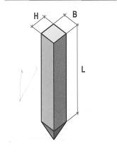
 |  |  | СВАИ
 |  |  | Серия Б1.011.1-2.08

 |  | ИНФОРМАЦИЯ ОБ ИЗДЕЛИИ
 |  | Сваи забивные цельные сплошного квадратного
 |  | сечения предназначены для свайных фундаментов.
 |  | Сваи изготовляются из тяжелого бетон класса В15-В30
 |  | морозостойкостью от F50 до F300 циклов,
 |  | водонепроницаемостью от W2 до W8.
 |  | Отпускная прочность бетона 100%
 |  | Пример СП30,30 |  | H B - сечение
 |  |  |  | L - длинна

№ п/п | МАРКА | ОБЪЕМ, м³ | МАССА, кг | Отпускная цена с учетом НДС и доставки за 1 шт./руб. г. Псков | Отпускная цена с учетом НДС и доставки за 1 шт./руб. г.Санкт-Петербург
1 | СП30.30 | 0.280 | 0.700 | Стоимость Свай по запросу | Стоимость Свай по запросу
2 | СП40.30 | 0.370 | 0.925
3 | СП50.30 | 0.460 | 1.150
4 | СП60.30 | 0.550 | 1.375
5 | СП70.30 | 0.640 | 1.600
6 | СП80.30 | 0.730 | 1.825
7 | СП90.30 | 0.820 | 2.050
8 | СП100.30 | 0.910 | 2.275
9 | СП110.30 | 1.000 | 2.500
10 | СП120.30 | 1.090 | 2.725

1 | СП40.35 | 0.520 | 1.300
2 | СП50.35 | 0.640 | 1.600
3 | СП60.35 | 0.760 | 1.900
4 | СП70.35 | 0.880 | 2.200
5 | СП80.35 | 1.000 | 2.500
6 | СП90.35 | 1.120 | 2.800
7 | СП100.35 | 1.240 | 3.100
8 | СП110.35 | 1.370 | 3.425
9 | СП120.35 | 1.490 | 3.725

1 | СП40.40 | 0.660 | 1.650
2 | СП50.40 | 0.820 | 2.050
3 | СП60.40 | 0.980 | 2.450
4 | СП70.40 | 1.140 | 2.850
5 | СП80.40 | 1.300 | 3.250
6 | СП90.40 | 1.460 | 3.650
7 | СП100.40 | 1.620 | 4.050
8 | СП110.40 | 1.780 | 4.450
9 | СП120.40 | 1.940 | 4.850

ФУНДАМЕНТНЫЕ БАЛКИ, ПЛИТЫ ПТ
 | к Содержанию |  | ООО "СБиК" официальный дилер «Новополоцкжелезобетон»

 |  |  | ул. Линейная д.3, офис 201, г. Псков, Псковская область,РФ
 |  |  | тел./факс.: 8(8112) 722-922

 |  |  | sbik2013@mail.ru

ФУНДАМЕНТНЫЕ БАЛКИ


 | Пример ФБ6-11 |  | L - длинна

 |  | H B - сечение
ИНФОРМАЦИЯ ОБ ИЗДЕЛИИ
Предназначены для зданий с типовыми железобетонными колоннами при выполнении
работ нулевого цикла до монтажа колонн. Применяются под самонесущие кирпичные,
крупноблочные стены, панельные самонесущие и навесные стены.
Серия 1.415-1 в1
№ п/п | МАРКА |  | ОБЪЕМ, м³ | МАССА, кг | Отпускная цена с учетом НДС и доставки за 1 шт./руб. г. Псков | Отпускная цена с учетом НДС и доставки за 1 шт./руб. г.Санкт-Петербург
1 | ФБ6-11 |  | 0.710 | 1.780 | 12640.00 | 13740.00
2 | ФБ6-2 |  | 0.520 | 1.300 | 7430.00 | 8250.00
3 | ФБ6-34 |  | 0.750 | 1.875 | 11280.00 | 12480.00
4 | ФБ6-4 |  | 0.460 | 1.150 | 6520.00 | 7250.00
5 | ФБ6-40 |  | 0.320 | 0.800 | 4590.00 | 5090.00
6 | ФБ6-42 |  | 0.260 | 0.650 | 4170.00 | 4580.00
7 | ФБ6-44 |  | 0.230 | 0.575 | 3780.00 | 4150.00
8 | ФБ6-49 |  | 0.300 | 0.750 | 4570.00 | 5060.00

ПЛИТЫ ПЛОСКИЕ

 |  |  |  | Пример ПТ12.5-8.6 |  | L B - длинна ширина
 |  |  |  |  | нагрузка
ИНФОРМАЦИЯ ОБ ИЗДЕЛИИ
Предназначены для перекрытия каналов Предел огнестойкости плит 0,5 часа
Нормируемая отпускная прочность в % от нормативной составляет лето/зима 70/100
Серия 1.243.1-4
№ п/п | МАРКА |  | ОБЪЕМ, м³ | МАССА, кг | Отпускная цена с учетом НДС и доставки за 1 шт./руб. г. Псков | Отпускная цена с учетом НДС и доставки за 1 шт./руб. г.Санкт-Петербург
1 | ПТ12.5-8.6 |  | 0.038 | 0.095 | 515.00 | 580.00
2 | ПТ12.5-11.9 |  | 0.079 | 0.198 | 1030.00 | 1160.00
3 | ПТ12.5-13.13 |  | 0.135 | 0.338 | 1735.00 | 1950.00
4 | ПТ12.5-16.14 |  | 0.179 | 0.448 | 2285.00 | 2570.00

ЛОТКИ
 | к Содержанию |  | ООО "СБиК" официальный дилер «Новополоцкжелезобетон»

 |  |  | ул. Линейная д.3, офис 201, г. Псков, Псковская область,РФ
 |  |  | тел./факс.: 8(8112) 722-922

 |  |  | sbik2013@mail.ru

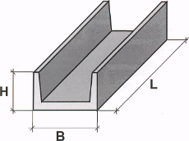
 |  |  |  | Каналы сборные железобетонные и тоннели
 |  |  |  | из лотковых элементов
 |  |  |  | ИНФОРМАЦИЯ ОБ ИЗДЕЛИИ
 |  |  |  | Изготавливаются из тяжелого бетона и
 |  |  |  | предназначены для прокладки
 |  |  |  | полуподземных и подземных коммуникаций
 |  |  |  | различного назначения в различных
 |  |  |  | грунтовых условиях, с сейсмичностью до 9
 |  |  |  | баллов включительно, с учетом нагрузки от
 |  |  |  | ж/д и автотранспорта.

 | Пример маркировки: | Л4-8/6
 |  | марка H B L |  | нагрузка

№ п/п | МАРКА |  | ОБЪЕМ, м³ | МАССА, кг | Отпускная цена с учетом НДС и доставки за 1 шт./руб. г. Псков | Отпускная цена с учетом НДС и доставки за 1 шт./руб. г.Санкт-Петербург
1 | Л4д-8 |  | 0.090 | 0.225 | 1300.00 | 1445.00
2 | Л4-8/6 |  | 0.720 | 1.800 | 10445.00 | 11640.00
3 | Л7-8/6 |  | 1.060 | 2.650 | 15915.00 | 17560.00
4 | Л7д-8 |  | 0.140 | 0.350 | 2090.00 | 2315.00
5 | Л11-8/6 |  | 1.440 | 3.600 | 23315.00 | 25510.00
6 | Л11д-8 |  | 0.180 | 0.450 | 2920.00 | 3210.00
7 | Л14-8/6 |  | 1.860 | 4.650 | 28450.00 | 31730.00
8 | Л14д8 |  | 0.230 | 0.575 | 3490.00 | 3860.00
9 | Л23-8/3 |  | 1.420 | 3.550 | 24400.00 | 26590.00
10 | Л23д8 |  | 0.360 | 0.900 | 6250.00 | 6820.00
 | ПЛИТЫ
1 | ПО-1 |  | 0.700 | 0.175 | 9020.00 | 9130.00
2 | ПО-2 |  | 0.220 | 0.550 | 3910.00 | 4270.00
3 | ПО-3 |  | 0.360 | 0.900 | 5820.00 | 6390.00
4 | ПО-4 |  | 0.610 | 1.525 | 9380.00 | 10390.00
 | ПЛИТЫ
1 | П5-8 |  | 0.160 | 0.400 | 2390.00 | 2650.00
2 | П5д8 |  | 0.040 | 0.100 | 590.00 | 650.00
3 | П8-8 |  | 0.350 | 0.875 | 4760.00 | 5330.00
4 | П8д8 |  | 0.090 | 0.225 | 1250.00 | 1390.00
5 | П11-8 |  | 0.440 | 1.100 | 6270.00 | 6970.00
6 | П11д8 |  | 0.110 | 0.275 | 1670.00 | 1840.00
7 | П15-8 |  | 0.660 | 1.650 | 10200.00 | 11295.00
8 | П15д8 |  | 0.160 | 0.400 | 2410.00 | 2665.00
9 | П21-8 |  | 1.180 | 2.950 | 16770.00 | 18650.00
10 | П21д8 |  | 0.290 | 0.725 | 4230.00 | 4700.00

КОНСТРУКЦИИ ДЛЯ КОЛОДЦЕВ
 | к Содержанию | ООО "СБиК" официальный дилер «Новополоцкжелезобетон»

 |  | ул. Линейная д.3, офис 201, г. Псков, Псковская область,РФ
 |  | тел./факс.: 8(8112) 722-922

 |  | sbik2013@mail.ru

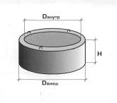
КОНСТРУКЦИИ ДЛЯ КОЛОДЦЕВ

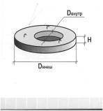
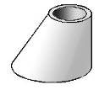

 | Пример КС 10-9 | H- высота
 |  | Dн - диаметр наружный |  |  | КС10-10п/А/

ИНФОРМАЦИЯ ОБ ИЗДЕЛИИ
Запроектированы как элементы заглубленных сооружений
эксплуатирующихся выше или ниже уровня грунтовых вод
Серия 3.900.1-14 в1
№ п/п | МАРКА | ОБЪЕМ, м³ | МАССА, кг | Отпускная цена с учетом НДС и доставки за 1 шт./руб. г. Псков | Отпускная цена с учетом НДС и доставки за 1 шт./руб. г.Санкт-Петербург
1 | КС 10-9 | 0.240 | 0.600 | Стоимость по запросу | Стоимость по запросу
2 | КС 15-9 | 0.400 | 1.000
3 | КС 15-6 | 0.265 | 0.663
4 | КС 20-9 | 0.590 | 1.480
5 | КС 7-9 | 0.150 | 0.375
6 | КС 10-6 | 0.160 | 0.400
7 | КО6 | 0.020 | 0.050
8 | 1ПП10-2 | 0.100 | 0.250
9 | 1ПП15-2 | 0.270 | 0.675
10 | 1ПП20-2 | 0.510 | 1.275
11 | ПП10-1м | 0.100 | 0.250
12 | 1ПП15-1м | 0.270 | 0.675
13 | 1ПП20-1м | 0.510 | 1.275
14 | 2ПП8 | 0.110 | 0.275
15 | ПН10м | 0.180 | 0.450
16 | ПН15м | 0.380 | 0.950
17 | ПН20м | 0.590 | 1.475

ФУНДАМЕНТЫ ЛЕНТОЧНЫЕ
к Содержанию | ООО "СБиК" официальный дилер «Новополоцкжелезобетон»

 | ул. Линейная д.3, офис 201, г. Псков, Псковская область,РФ
 | тел./факс.: 8(8112) 722-922

 | sbik2013@mail.ru

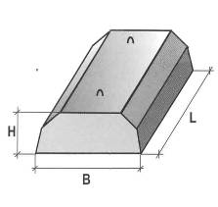
 |  | ПЛИТЫ ЖЕЛЕЗОБЕТОННЫЕ
 |  | ЛЕНТОЧНЫХ ФУНДАМЕНТОВ
 |  | серия Б1.012.1-1.99
 |  | Предназначены для применения в ленточных
 |  | фундаментах зданий и сооружений в сухих и водо
 |  | насыщенных грунтах со слабо-, среднеагрессивными и
 |  | агрессивными водами. при расчетной температуре до
 |  | 40 С, Изготовим конструкции: классом бетона от В7,5 до
 |  | В30; с морозостойкостью от F50 до F300
Пример маркировки |  | водонепроницаемостью от W2 до W8. Нормативная
ФЛ 32. 12. 2 |  | отпускная прочность бетона лето/ зима 70/80
 | марка плиты
 | ширина

 | длина
 | вторая группа
 | по несущей
 | способности
Наименование | ОБЪЕМ, м³ | МАССА, кг | Отпускная цена с учетом НДС и доставки за 1 шт./руб. г. Псков | Отпускная цена с учетом НДС и доставки за 1 шт./руб. г.Санкт-Петербург
ФЛ 6.12-4 | 0.180 | 450 | 1830.00 | 2110.00
ФЛ 6.24-4 | 0.370 | 930 | 3700.00 | 4300.00
ФЛ 8.12-3 | 0.220 | 550 | 2260.00 | 2620.00
ФЛ 8.24-3 | 0.460 | 1150 | 4580.00 | 5310.00
ФЛ 10.8-4 | 0.170 | 420 | 1760.00 | 2030.00
ФЛ 10.12-3 | 0.260 | 650 | 2640.00 | 3050.00
ФЛ 10.24.3 | 0.550 | 1380 | 5560.00 | 6440.00
ФЛ 12.8-4 | 0.200 | 500 | 2170.00 | 2490.00
ФЛ 12.12-3 | 0.310 | 780 | 3260.00 | 3760.00
ФЛ 12.24-3 | 0.650 | 1630 | 6710.00 | 7720.00
ФЛ 14.8-4 | 0.230 | 580 | 2640.00 | 3020.00
ФЛ 14.12-3 | 0.360 | 910 | 3820.00 | 4390.00
ФЛ 14.24-3 | 0.760 | 1900 | 7950.00 | 9150.00
ФЛ 16.12-3 | 0.410 | 1030 | 4540.00 | 5190.00
ФЛ 16.24-3 | 0.860 | 2150 | 9250.00 | 10560.00

Примечание: возможно изготовление плит железобетонных для ленточных
фундаментов с 1 по 4 группу несущей способности

